プロジェクト計画
プロジェクト計画書
1 | システム名 |  | 体調管理システム

2 | システムの目的とソリューション
 | 【ポイント】①なぜこのシステムを作成することになったのか？ ②目的（背景にある課題）を達成する為、どのようなソリューションで実現するのか？ ③どの様な効果を期待しているのか？

 | ①近年、高齢化の進行に伴い、退院後や通院中の患者に対する継続的な健康管理の重要性が高まっている。一方で、医療従事者の人手不足により、患者一人ひとりに十分な対応時間を確保することが難しく、日常的な健康管理は患者自身に依存しているという課題がある。その結果、体調の変化に気づくのが遅れ、症状の悪化や再発につながるケースが発生している。 ② 本システムでは、患者の体温や睡眠時間といった健康データを日々記録・管理し、生活リズムを可視化する機能を提供する。さらに、一定期間記録が行われていない場合の通知機能や、基準値から一定以上逸脱した場合の異常検知機能を実装することで、継続的な記録の促進と体調変化の早期把握を実現する。また、医療従事者がこれらのデータを診療時に参照することで、客観的な情報に基づいた判断を支援する。 ③ 本システムの導入により、患者自身の健康管理意識の向上と継続的な記録の定着が期待される。また、体調変化の早期発見により重症化や再発のリスクを低減し、医療従事者の負担軽減にもつながると考えられる。これにより、限られた医療リソースの中でも効率的な健康管理が可能となる。

3 | システムの概要
 | 【ポイント】①どのようなシステムか？ ②システムを利用してどこまで実現可能か？ ③システム規模（利用者数等）は？ ④システム（機能等）と提案先やシステム利用者の関係は？

 | ① 本システムは、退院後および通院中の患者の体温や睡眠時間などの健康データを日々記録・管理し、異常の早期発見および継続的な健康管理を支援するシステムである。記録されたデータに基づき、基準値から一定以上逸脱した場合や一定期間記録が行われていない場合には、患者本人や家族へ通知を行う。さらに、これらのデータは医療従事者が診療時に参照できるようにすることで、客観的な情報に基づいた診療を支援する。 ② 本システムでは、体温や睡眠時間の記録・管理、利用者ごとの基準値設定、異常値検知、未入力時の通知機能を提供する。これにより、患者自身による日常的な健康管理の支援と、体調変化の早期把握が可能となる。ただし、本システムは医師の診断を代替するものではなく、あくまで診療の補助を目的としたものである。 ③ 想定するシステム規模は、特定の医療機関における通院患者および退院後患者を対象とし、数百人〜数千人規模の利用を想定する。将来的には他の医療機関への展開も視野に入れる。 ④ 提案先は関西圏の総合病院の医療情報部とし、本システムは患者、医療従事者、患者家族の三者が関与する。患者は日々の健康データを入力する利用者であり、医療従事者は診療時にデータを参照することで診療の補助を行う。また、患者家族は記録が一定期間行われていない場合に通知を受けることで、見守りの役割を担う。

4 | システムの構成
 | OS | Windows
 | 開発ツール | Eclipse
 | 使用言語 | Java、HTML、CSS、H2、JavaScript
 | サーバ(サービス) | AWS
 | ハードウェア構成
 | 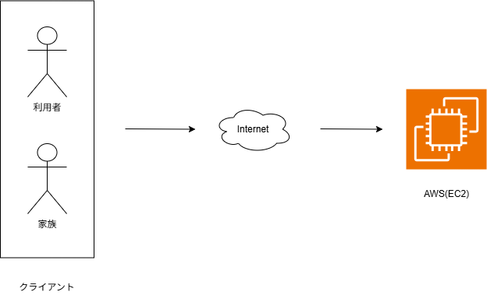

5 | システムの機能要件
 | 別紙1に記入
6 | 開発体制
 | 【ポイント】①担当者の役割が明確になっているか？ ②進捗管理、仕様管理、試験（品質）管理等が行える体制となっているか？

 | ※全て自分なので記入なし

7 | 開発スケジュール
 | 別紙2に記入(なし)
8 | 開発で苦労すると思われる点、リスク
 | ①APIの無料分を使用して作成するため、無料分の範囲で満足のいくシステムを完成させられるか ②スマートフォン操作への不慣れ

 | その対応策
 | ①もしやむを得ないようであれば課金する。 ②家族による代理操作を許可する

